質問_04
仕様確認

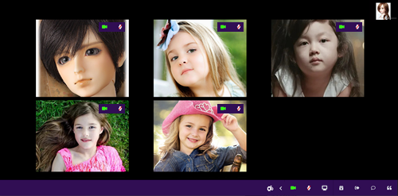
 | 質問1:Web会議の主催者が、特定の相手に対して、映像またはマイクのMuteをする方法が不明です。
 |  | 前回の回答では、1対1の会議では有効ですが、複数のユーザーが参加している会議の場合、 |  |  |  |  |  |  |  |  |  |  |  |  |  |  |  |  | 回答1:
 |  | 例えば、自分(=主催者)と、Aさん、Bさんと3人で会議している場合、自分がAさんのマイクのみをMuteする方法を教えてください。

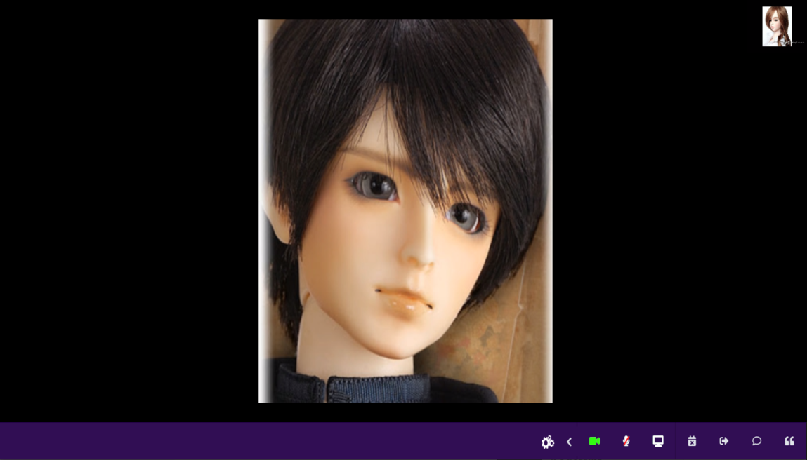

これは1対1の通話の場合。
複数ユーザーがいる場合、会議主催者が特定の相手をMuteできるようにしたい。
特にWebnarのような多人数への配信では必須機能

 |  |  |  | ※参考：過去の関連質問
 |  |  |  |  | 質問_01.xlsx |  | 質問4-2. |  | 主催者が、参加者に対して音声やカメラのミュートをするための画面フローを教えてください。
 |  |  |  |  | 質問_02.xlsx |  | 質問1:主催者が、参加者に対して音声やカメラのミュートをするための画面フローを教えてください。
 |  |  |  |  |  |  |  | 前回質問で下記のような回答を頂きましたが、『連棟』の意味がわかりません。具体的にはどのように実現するか教えてください。
 |  |  |  |  |  |  |  |  | 『この機能は、Agoraと連棟されなければ実現できます。』

 | 質問2：マルチユーザーでの会議の場合、しゃべっている相手の画像が大きくしたり、指定した相手の画像のみを大きくしたリスことができますでしょうか？ |  |  |  |  |  |  |  |  |  |  |  |  |  |  |  |  |  | 回答2:
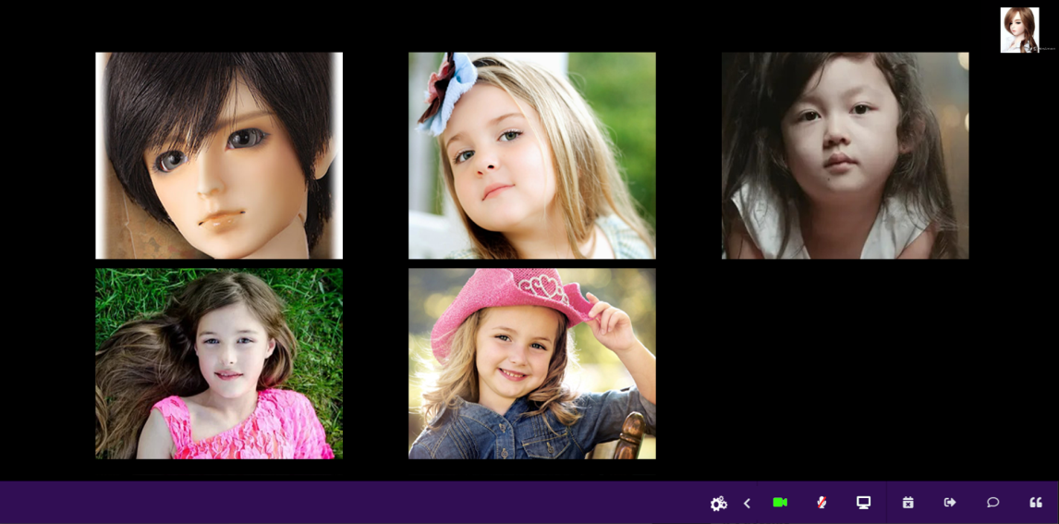

画像の大きさを状況に応じて変化させることができるか？

クリック

 | 質問3:モバイルの画面共有方法を説明していただける日程を教えてください。
 |  |  |  |  |  |  |  |  |  |  |  |  |  |  | 回答3: | 日付は3番目のマイルストーンの終わりです。
 |  |  |  |  |  |  |  |  |  |  |  |  |  |  |  | このサイトはモバイル対応です。
 |  |  |  |  |  |  |  |  |  |  |  |  |  |  |  | 例 | : | ダッシュボード
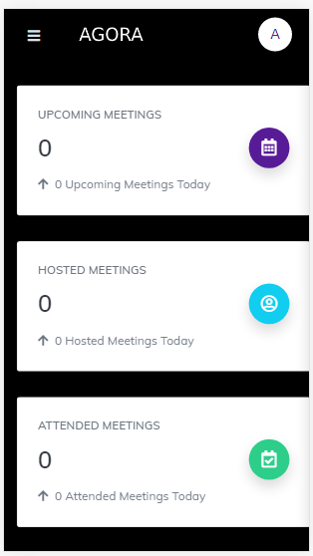
 | 質問4：チャット相手の選び方について、下記の選び方だと、1名のみのメッセージになってしまいます。
 |  | 全員へメッセージ、指定した何人かにメッセージなどはどのようにすれば良いでしょうか？
 |  |  |  |  |  |  |  |  |  | 回答4: | ユーザーリストを挿入
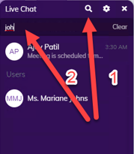
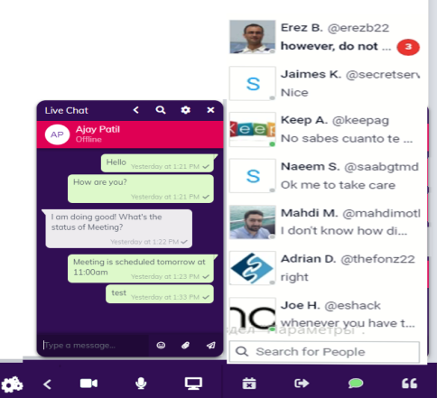

 |  |  |  | ※参考：過去の関連質問
 |  |  |  |  | 質問_02.xlsx | 質問6：チャット機能の、送信相手先はどこで選ぶことができますか？

 | 質問5：異なるネットワーク間の接続(NAT越えができる)の設定方法を教えてください。 |  |  |  |  |  |  |  |  |  |  |  |  |  | 回答5:
 |  |  | ※NAT越えの参考文献 |  |  |  |  |  |  |  |  |  |  | 心配しないでください。
 |  |  |  | (初級) WebRTCの一般的な仕組み・サーバー構成（シグナリング/TURN/SFU） |  |  |  |  |  |  |  |  |  | Agoraはすべてをサポートします。
 |  |  |  | https://jp.vcube.com/sdk/blog/webrtc-general-server-configuration-signaling-turn-sfu.html

 | 質問6：3,000人に対して同時配信するためのフローを教えてください。(このフローがWebnarのフロー？) |  |  |  |  |  |  |  |  |  |  |  | 回答6:
 |  |  |  |  |  |  |  |  |  |  |  |  |  | Agoraは3,000人をサポートしています。
 |  |  |  | ※参考：過去の関連質問 |  |  |  |  |  |  |  |  |  | これはWeb会議フローではありません。
 |  |  |  |  | 質問_02.xlsx 質問5-3：『WEBINAR』を選んだ後のの画面フローを教えてください |  |  |  |  |  |  |  |  | この関数が必要な場合、.iはバージョン2.0で作成されます。
 |  |  |  |  | 質問_02.xlsx 質問5-4：『WEBINAR』専用の設定項目があれば教えてください。 |  |  |  |  |  |  |  |  | 最近のプロジェクトはバージョン1.0です

 | 質問7：複数の会議を同時に開催することが可能ですか？
 |  |  | 例えばAさんとBさんがいてAさんは会議1を開催、Bさんは会議２を開催のようなことができますでしょうか？
 |  |  |  |  |  |  |  |  |  |  |  |  |  |  | 回答7:
 |  |  |  |  |  |  |  |  |  |  |  |  |  |  | 私はこの質問を理解していません。
 |  |  |  |  |  |  |  |  |  |  |  |  |  |  | Aは一度に1つの会議しか開催できません

 | 質問8：URL送付による会議の招待ができるか?、会議開始後に招待ができるか？を説明していただける日程をを教えてください。

 |  |  |  | ※参考：過去の関連質問
 |  |  |  |  | 質問_02.xlsx 質問8-2:URLを別の方法(例えばFacebookのMessanger)で送信し、そのことにアクセスすることで会議に参加させることは可能ですか？
 |  |  |  |  | 質問_02.xlsx 質問8-3:会議開始後に招待することは可能ですか？
 |  |  |  |  |  |  |  |  |  |  |  | 回答8:
 |  |  |  |  |  |  |  |  |  |  |  | もちろん、これは可能です。
 | 質問9：画面共有が使えるブラウザに制限がありますでしょうか？ |  |  |  |  |  |  |  |  |  |  | この機能を作成します。
 |  | 例えば、Google Chromeしか使えない、など |  |  |  |  |  |  |  |  |  | 回答9:
 |  |  |  |  |  |  |  |  |  |  |  | ブラウザの制限はありません。
 |  |  |  |  |  |  |  |  |  |  |  | 最新のブラウザはすべてこれをサポートしています。

